表13-网络拓扑图及描述
序号 | 网络拓扑图 | 网络拓扑图描述
1 | 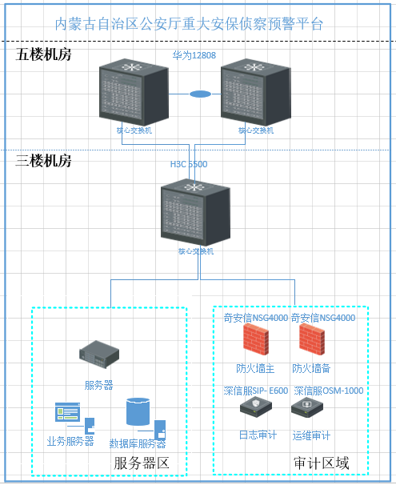 | 如拓扑所示：该系统部署在公安网，服务器部署在三楼核心交换机（H3C 5500），服务器数据的交互，该交换机连接服务器区和审计区。 审计区部署防火墙（奇安信NGFW4000）通过镜像流量，对业务数据进行过滤，进行防护，部署模式为主备模式；该区域部署日志审计（深信服SIP-E600)，实现设备及服务器审计的审计；该区域部署运维审计（深信服OSM-1000)，实现各设备的运维审计操作。 该交换机上联连接核心交换机（华为12808），部署模式为M-LOG，实现交换数据的热冗余，该交换机部署在五楼。

